file thực hiện test
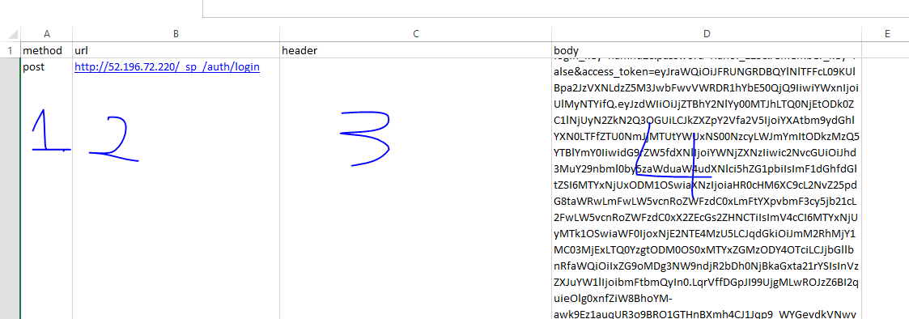
trong file để thực hiện test API sẽ có các cột: method(1), url(2), header(3), body(4)
các mục này tương ứng với:
1. method: tương ứng với loại method của request
2. url: tương ứng với url muốn test
3. header: tương ứng với các kiểu header của request. Nó sẽ có định dạng: <key1>:<valuese1>;<key2>:<valuese2>;
4. body: tương ứng với dữ liệu truyền trong body của request

